贪心
题目 | 描述 |  | 贪心算法不是对所有问题都能得到整体最优解，关键是贪心策略的选择，选择的贪心策略 必须具备无后效性，即某个状态以前的过程不会影响以后的状态，只与当前状态有关。首先需 要证明贪心策略是正确的，才可以考虑使用贪心算法解决该问题。在很多情况下，贪心的合理 性并不是显然的，但如果能找到一个反例，就可以证明这样的贪心不正确。
https://www.luogu.com.cn/problem/P2240 | 如果能拿走相同重量的金币，当然是优先拿走单位价格最贵的 金币。所以正确的做法是将金币的单价从高往低排序，然后按照顺序将整堆金币都放人包里。 如果整堆放不进背包，就分割这一堆金币直到刚好能装下为止。
https://www.luogu.com.cn/problem/P1223 | 按接水的时间升序排序
https://www.luogu.com.cn/problem/P1803 | 1)一个比赛被另一个比赛包含:这两个比赛 比赛2 冲 突 了 ，要 选 择 比 赛 1 ，因 为 比 赛 1 先 结 束 ，这 样可能后续比赛被占用时间的可能就少一些。 2 ) 一 个 比 赛 和 另 一 个 比 赛 相 交 :还 是 选 择 比赛 1 ，理 由 是 一 样 的 。
https://www.luogu.com.cn/problem/P1090 | 每次合并最少的两个果堆，本题的技巧是如何保存每次合并后的果堆，使用一个额外的数组保存合并后的结果。每次合并时分别从两个数组头部挑选最小的两个数值
https://www.luogu.com.cn/problem/P3817 | 如果当前和前一个盒子里糖果的总数超出限制，则减少当前盒子里的糖果
https://www.luogu.com.cn/problem/P1106 | 即按高位到低位的顺序搜索，若各位数字递增，则删除最后一个数字，否则删除第一个递减区间的首字符，这样删一位便形成了一个新数字串。然后回到数字串首，按上述规则再删下一个数字。重复以上过程s次为之，剩下的数字串便是问题的解
https://www.luogu.com.cn/problem/P1478 | 按体力消耗值升序排序，然后判断能否够得到
https://www.luogu.com.cn/problem/P5019 | 若a[i]>a[i-1],计数器sum+=a[i]-a[i-1]; 我们考虑第一列的四块格子，最少需要 4 4次操作给消除掉 在考虑第二列的 3 3个格子时，发现都可以在第一列的 4 4次操作中一起消除掉 第三列的格子也都可以一起消除掉 考虑第四列，我们可以发现，第四列下面的两个格子在前面的操作中可以一起消除，但是上面的三个是至少再进行三次操作才能消除的 而第五列下面的两个格子在第一列的操作中可以消除，上面的一个格子可以在第四列的操作中删除 考虑第六列，上面的 2 2个格子是前面操作消除不了的，需要 2 2次操作 那么答案就是 4 + 3 + 2 = 9 4+3+2=9 | 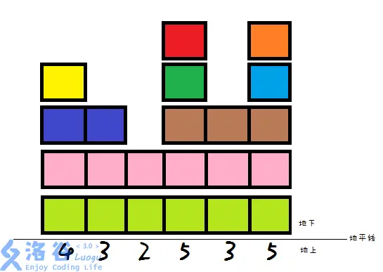
https://www.luogu.com.cn/problem/P1208 | 将牛奶单价按升序排列，然后从最小开始选取，直到满足采购要求
https://www.luogu.com.cn/problem/P1094 | 将礼物按大小排序，利用首尾两个指针，如果首尾两个指针指向的礼物价值之和不大于上限，则将它们分成一组；否则只选大的；如果首尾指针相等，则说明还剩一个单独成组。
https://www.luogu.com.cn/problem/P4995 | 每两次跳之间高差最大即可。先将数据排序，然后首尾乒乓着求差。
https://www.luogu.com.cn/problem/P4447 | 本题需要使用二分查找。首先将输入排序，然后依次将数据添加到可以添加到队列中去（当有多个队列可以插入时，选取最后一个，这样可以保证q也是升序排列的，便于后续的二分查找），找寻该队列需要使用二分查找

